FLUJO_WHATSAPP
Flujo de whatsApp con vista del usuario y la interacción con el Whatsapp
El usuario interesado pincha la comunicación por whatsapp
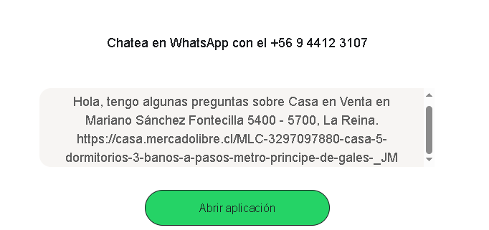
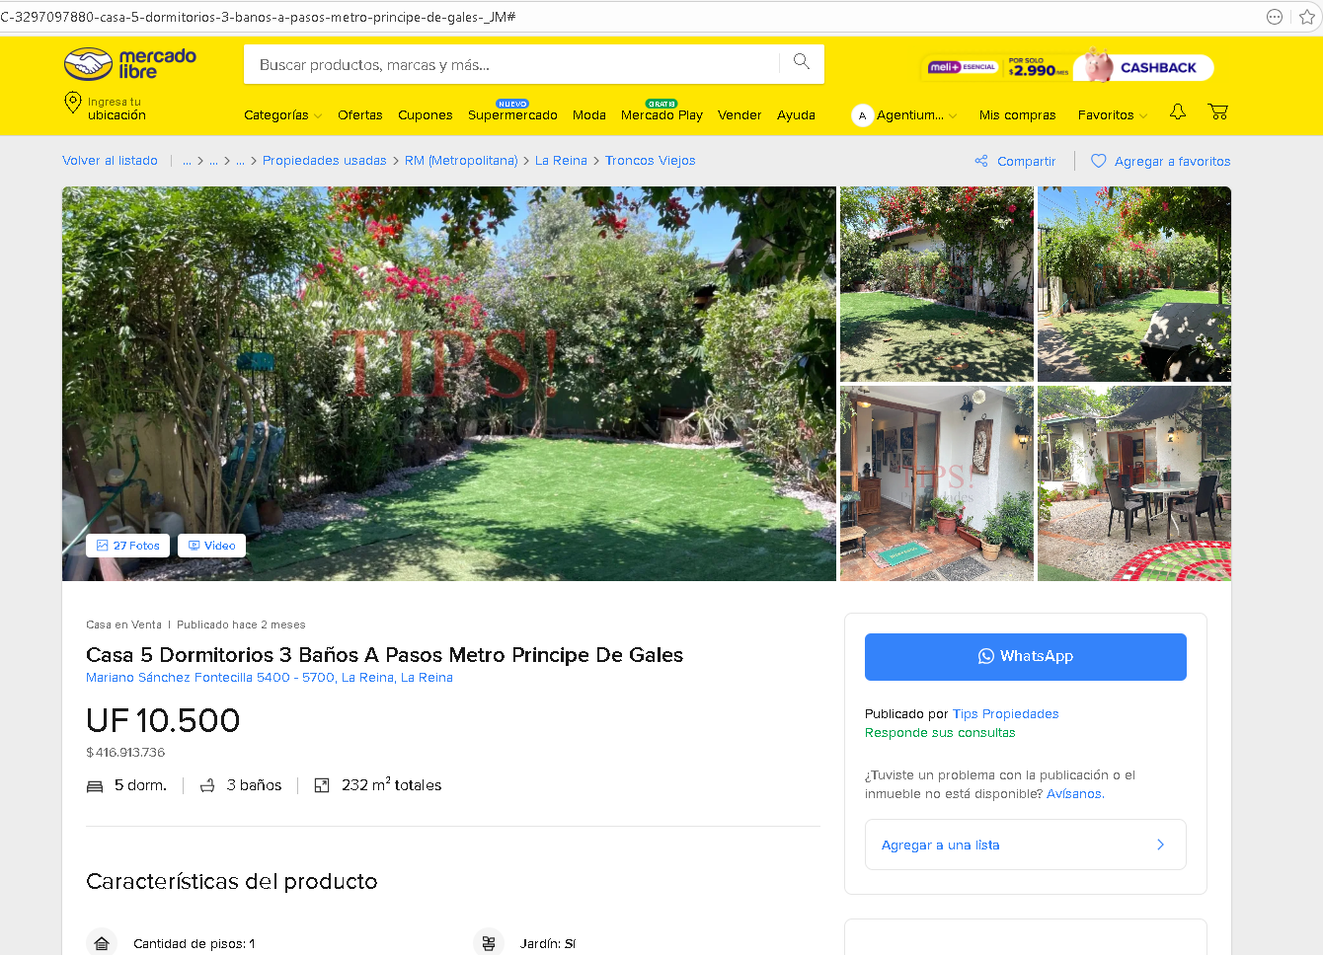

El usuario abre la aplicación de su whatsapp

Acá ya debe conectarse el Agente Virtual de WA.

La consulta del usuario llega a este WhatAspp Virtual del Corredor

El WhatsApp Virtual busca la propiedad en la base de datos con el código de la propiedad

El WhatsApp Virtual aclara dudas e intenta agendar una visita a la propiedad

Cliente agenda visita física a la propiedad ?
Cliente acepta llamada?

NO
El WA Virtual revisa motivos de no agendamiento y le sugiere a cliente un llamado
NO

SI
SI

WA Virtual bloquea agenda en CRM y en mail en día y hora que cliente pide
Corredor aclara duras con el cliente interesado y busca agenar la visita a la propiedad

SI
SI

WA Virtual confirma cita 8 horas y 2 horas antes del evento
Cliente agenda visita física a la propiedad ?

NO
Termina proceso

Termina proceso

SI

WA Virtual bloquea agenda en CRM y en mail en día y hora que cliente pide

SI

WA Virtual confirma cita 8 horas y 2 horas antes del evento

Termina proceso

